WV44W118
NOBLAND 봉제작업지시서 SEWING
UPDATED: |  | 2-Apr-23 | PSP'23, SVVW, WV44W118 CS
[ VIETNAM / INDONESIA ]

CONSTRUCTION

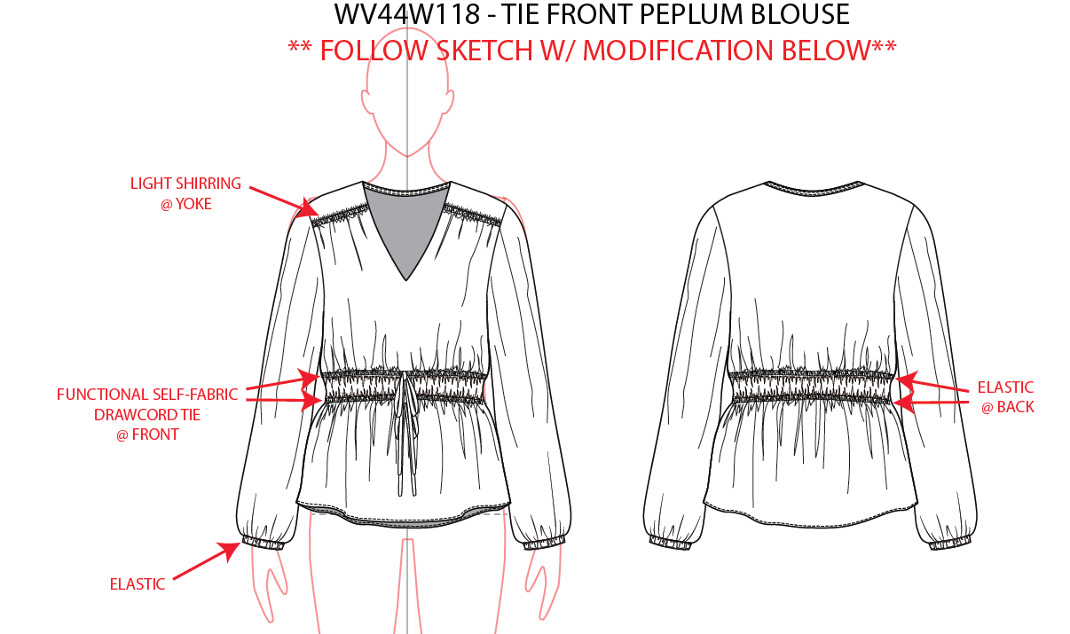

neckline: 1/4" inside binding
cổ viền ẩn 1/4"

Light shirring @ yoke/ Dún nhẹ ở đô

Functioanl self-fabric drawcord tie @front/ dây thắt eo bằng vải chín. Tạo ống luồn với khuy ở giữa trước
elastic @Back/ Thun ở thân sau

BUTTON HOLE

Elastic @ SLV hem/ Lai may sạch có luồn thun
*PLEASE DO NOT USE AVAILABLE TRIM QUALITY.
CLEAN FINISH
 |  |  |  | 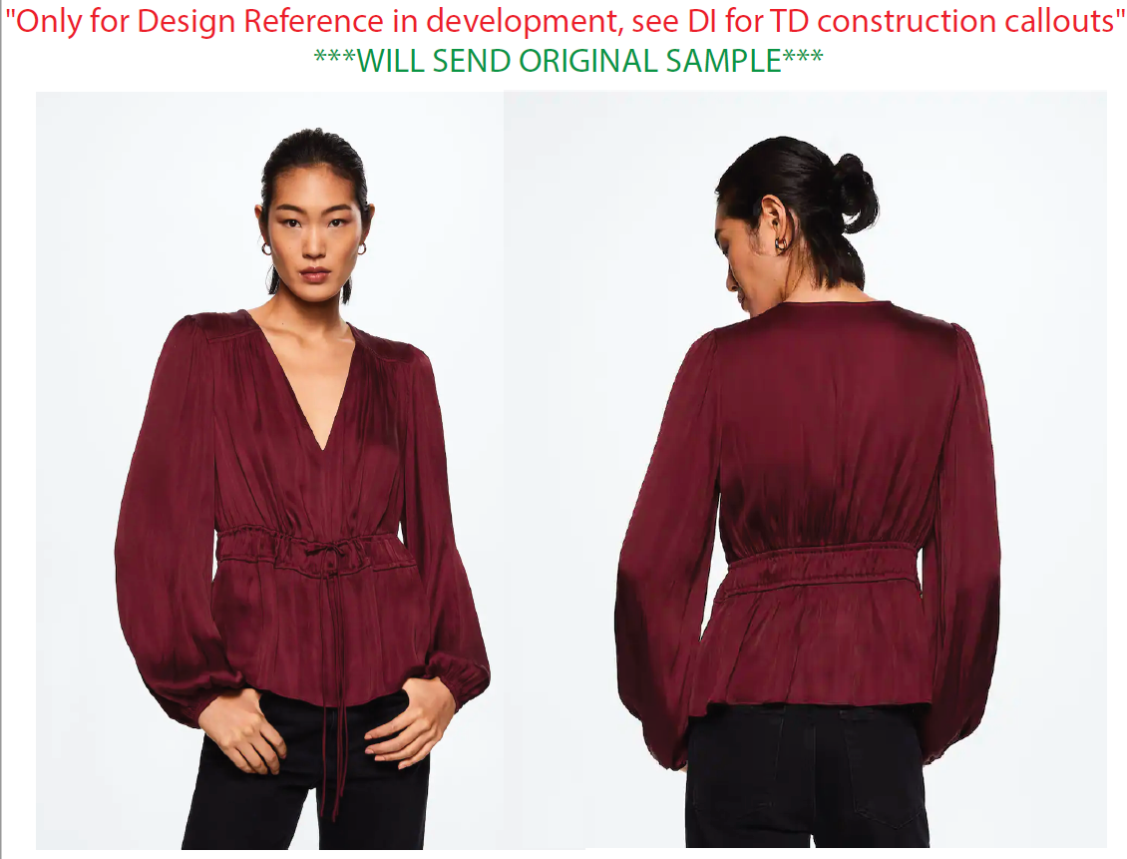
*PLEASE DO NOT USE AVAILABLE TRIM QUALITY.
**BINDING SHOULD BE MITERED.

SPEC
***Be careful Extended, relaxed spec

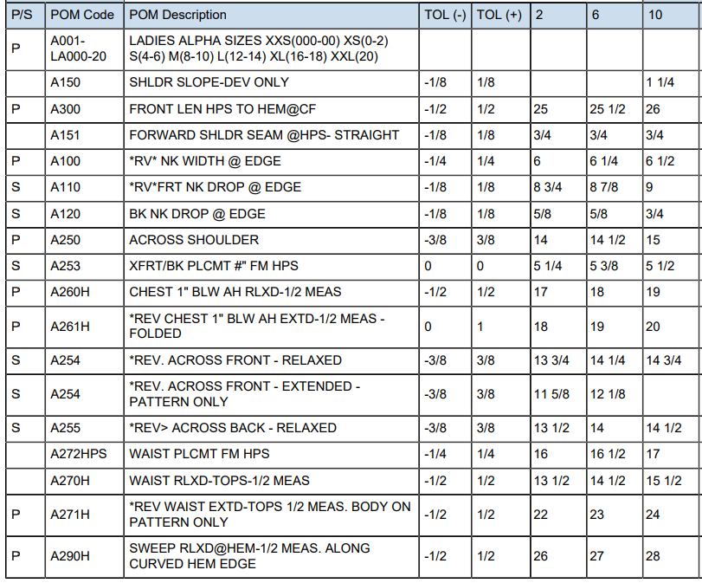

 | 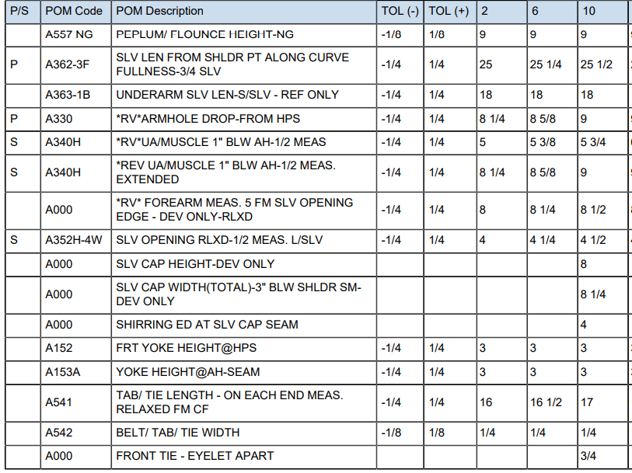

SPEC - W/O LINING

COVER
NOBLAND |  | DATE: | 2023-04-02
COVER SHEET
KOHL'S WOVEN - SVVW, PSP'24

STYLE# | WV44W118
DESCRIPTION | TOP
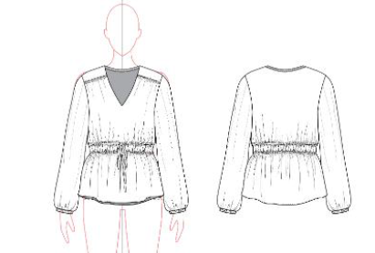

CREAT PATTERN
PATTERN | NBOV
ATTN | MR. OSCAR
FROM | JOLIE VI (Ext: 2786/0975721374)

WORKSHEET
WORKSHEET DETAIL

CONTACT : | NOBLAND/ WOVEN 4-1/JOLIE/3745
BUYER: | KOHL'S
SEASON: | PSP'24
STYLE#: | WV44W1118
STAGE: | CS
SIZE: | M (10)
REF. SMPL : | NO
DESCRIPTION: | TOP

ITEM | GHI CHÚ/ REMARKS |  |  |  | HẠN RẬP/ PATTERN DUE | HẠN GIAO MẨU Sample due date
PATTERN SHRINKAGE Độ co rút vải/ rập | 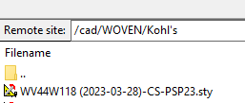 PLEASE ADJUST AND PRINT OUT PATTERN
 | ITEM |  |  | COLOR | POSITION/ VỊ TRÍ
FABRIC/VẢI CHÍNH | 1 | GN68077 |  |  | BODY TOÀN THÂN
INTERLING/KEO | 2 | KW5033 |  |  | FOLLOW PATTERN
CUTTING NOTICE (CUT WAY, STRIPE etc) | CẮT THEO RẬP/ FOLOW PTTN

TRIM/ LABEL Phụ liệu/Nhãn | ITEM |  | DETAIL & LABEL GROUP | MÀU SẮC/ COLOR | VỊ TRÍ/ POSITION
 | THREAD/CHỈ |  | TEX 18 |  | All seam TẤT CẢ ĐƯỜNG MAY
 | EBAND/ THUN |  | 2023-01-04 |  | Back and SLV opening/ Thân sau và lai tay
 | MAIN LABEL/NHÃN CHÍNH |  |  |  | insert centre back neckline inside/ chèn ở giữa đường may cổ sau
WASHING / DYE / PRINT/ ETC Giặt/Nhuộm/In… | NO WASH/ KHÔNG WASH (TẤT CẢ THÔNG SỐ THEO RẬP VÀ TRANG THÔNG SỐ)
SAMPLE QUANTITY Số lượng mẫu | COLOR ( MÀU SẮC) |  | Q'TY (SỐ LƯỢNG) | REMARK ( GHI CHÚ)
 |  |  | 2
 | TỔNG CỘNG/ TOTAL |  | 2

